Overview
In this file the initial transport shares are determined for most datasets. Below you can find information on each sheet in this file.

Sheets

 | Assumptions | Assumptions used in the determination of initial shares
 | NL | A CBS-based, more detailed determination of initial transport shares for the Netherlands

NL
NL 2015 |  |  |  |  |  | nu voor mln kms in nl
 |  |  | aantal | mln kms in nl | kms in nl door nl | km per voertuigtype |  |  | Bron: | http://statline.cbs.nl/Statweb/publication/?DM=SLNL&PA=80302NED&D1=a&D2=a&D3=l&HDR=T&STB=G1,G2&VW=T
 | personenauto |  | 7979083 | 102909.2 | 97880.2 | 12897.371791 |  |  |  | http://statline.cbs.nl/Statweb/publication/?DM=SLNL&PA=71407NED&D1=13-19&D2=1-5&D3=0&D4=15&HDR=G2,T&STB=G1,G3&VW=T
 | bestelauto |  | 814954 | 16583.9 | 15903.9 | 20349.492119 |  |  |  | http://statline.cbs.nl/Statweb/publication/?DM=SLNL&PA=71405NED&D1=13-19&D2=0&D3=15&HDR=G1,G2&STB=T&VW=T
 | vrachtauto |  | 63356 | 2141.1 | 2006.2 | 33794.747143
 | trekker |  | 70533 | 4661.1 | 4054.1 | 66083.960699
 | speciaal |  | 61145 | 433.6 | 366.1 | 7091.3402568
 | bus |  | 9597 | 621.8 | 599.2 | 64791.080546

 | totaal |  |  | 127350.7 | 120809.7 | #DIV/0!

 | personenauto's |  | aantal | jaarlijks km | efficiëntie (km/MJ) | energievraag per auto (MJ) | totale energievraag (MJ)

 | benzine |  | 6331816 | 12897.371791 | 0.47619047619 | 27084.480761 | 1.7149394863E+11
 | diesel |  | 1313752 | 12897.371791 | 0.52631578947 | 24505.006402 | 32193501171
 | lpg |  | 168234 | 12897.371791 | 0.5 | 25794.743581 | 4339552891.7 |  | Bron: | CE Delft, ECN, TNO (2014): verzamelde kennisnotities t.b.v. de visie duurzame brandstoffenmix
 | elektriciteit |  | 155938 | 12897.371791 | 1.5384615385 | 8383.291664 | 1307273735.5
 | cng |  | 6706 | 12897.371791 | 0.47619047619 | 27084.480761 | 181628527.98
 | onbekend |  | 2637 | 12897.371791

 | totaal |  | 7979083 |  |  |  | 2.0951590496E+11

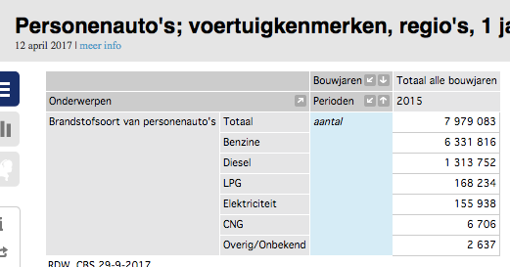
 | bestelauto's |  | aantal | jaarlijks km | efficiëntie (km/MJ) | energievraag per auto (MJ) | totale energievraag (MJ)

 | benzine |  | 25372 | 20349.492119 | 0.43298500881 | 46998.14475 | 1192436928.6 | *
 | diesel |  | 770286 | 20349.492119 | 0.47619047619 | 42733.933449 | 32917350661
 | lpg |  | 15605 | 20349.492119 | 0.45385355539 | 44837.132764 | 699683456.78 | **
 | elektriciteit |  | 1168 | 20349.492119 | 1.3964724781 | 14572.068148 | 17020175.597 | **
 | cng |  | 2512 | 20349.492119 | 0.4329004329 | 47007.326794 | 118082404.91
 | onbekend |  | 11 | 20349.492119

 | totaal |  | 814954 | 20349.492119 |  |  | 34944573627

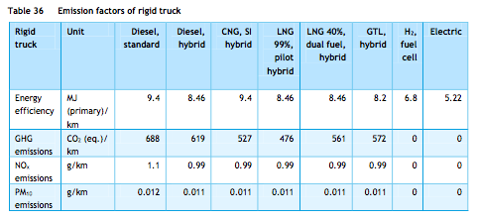
 | vrachtauto |  | aantal | jaarlijks km | efficiëntie (km/MJ) | energievraag per auto (MJ) | totale energievraag (MJ)

 | benzine |  | 891 | 33794.747143 | 0.09652285264 | 350121.71956 | 311958452.13
 | diesel |  | 61915 | 33794.747143 | 0.10638297872 | 317670.62315 | 19668576632
 | lpg |  | 291 | 33794.747143 |  | #DIV/0! | #DIV/0!
 | elektriciteit |  | 57 | 33794.747143 | 0.19157088123 | 176408.58009 | 10055289.065
 | cng |  | 186 | 33794.747143 | 0.10638297872 | 317670.62315 | 59086735.905
 | onbekend |  | 16 | 33794.747143 |  | #DIV/0! | #DIV/0!

 | totaal |  | 63356 | 33794.747143 |  | #DIV/0! | #DIV/0!

 | trekker voor oplegger |  | aantal | jaarlijks km | efficiëntie (km/MJ) | energievraag per auto (MJ) | totale energievraag (MJ)
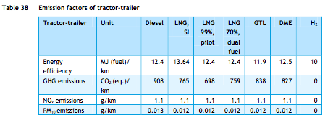
 | benzine |  | 27 | 66083.960699 | 0.073328106331 | 901209.15439 | 24332647.169 | *
 | diesel |  | 70258 | 66083.960699 | 0.08064516129 | 819441.11267 | 57572293694
 | lpg |  | 18 | 66083.960699 |  | #DIV/0! | #DIV/0!
 | elektriciteit |  | 7 | 66083.960699 |  | #DIV/0! | #DIV/0!
 | cng |  | 36 | 66083.960699 |  | #DIV/0! | #DIV/0!
 | onbekend |  | 187 | 66083.960699 |  | #DIV/0! | #DIV/0!

 | totaal |  | 70533 | 66083.960699 |  | #DIV/0! | #DIV/0!

 | speciaal voertuig |  | aantal | jaarlijks km | efficiëntie (km/MJ) | energievraag per auto (MJ) | totale energievraag (MJ)

 | benzine |  | 2767 | 7091.3402568 | 0.09652285264 | 73467.992945 | 203285936.48 | ***
 | diesel |  | 56453 | 7091.3402568 | 0.10638297872 | 66658.598414 | 3763077856.2 | ***
 | lpg |  | 1763 | 7091.3402568 |  | #DIV/0! | #DIV/0!
 | elektriciteit |  | 9 | 7091.3402568 |  | #DIV/0! | #DIV/0!
 | cng |  | 151 | 7091.3402568 |  | #DIV/0! | #DIV/0!
 | onbekend |  | 2 | 7091.3402568 |  | #DIV/0! | #DIV/0!

 | totaal |  | 61145 | 7091.3402568 |  | #DIV/0! | #DIV/0!

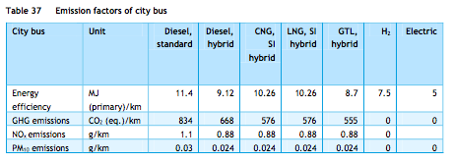
 | bus |  | aantal | jaarlijks km | efficiëntie (km/MJ) | energievraag per auto (MJ) | totale energievraag (MJ)

 | benzine |  | 23 | 64791.080546 | 0.07976039636 | 812321.44652 | 18683393.27 | *
 | diesel |  | 8770 | 64791.080546 | 0.087719298246 | 738618.31822 | 6477682650.8
 | lpg |  | 10 | 64791.080546 |  | #DIV/0! | #DIV/0!
 | elektriciteit |  | 105 | 64791.080546 | 0.2 | 323955.40273 | 34015317.287
 | cng |  | 687 | 64791.080546 | 0.09746588694 | 664756.4864 | 456687706.16
 | onbekend |  | 2 | 64791.080546

 | totaal |  | 9597 | 64791.080546 |  | #DIV/0! | #DIV/0!

 | * verkregen door de efficiëntie verhouding tussen benzine en diesel motoren (zoals beschreven in truck_using_gasoline_mix) te gebruiken
 | ** verkregen door de efficiëntie verhouding tussen personenauto en vrachtwagen efficiëntie te gebruiken |  |  |  |  |  |  |  |  |  | Alle figuren van ECN, TNO, CE Delft (2013): Natural Gas in Transport
 | *** gelijkgezet (aanname) aan vrachtwagen efficiëntie

 | Gasoline |  | Energy consumed (MJ) |  |  | Energy consumed (MJ)

 | personenauto |  | 1.7149394863E+11 |  | cars | 1.7149394863E+11
 | bestelauto |  | 1192436928.6 |  | trucks | 1750697357.6
 | vrachtwagen |  | 311958452.13
 | trekker |  | 24332647.169
 | speciaal voertuig |  | 203285936.48 |  | share cars | 0.98989465246
 | bus |  | 18683393.27 |  | share trucks | 0.010105347543

 | Diesel |  | Energy consumed (MJ) |  |  | Energy consumed (MJ)

 | personenauto |  | 32193501171 |  | cars | 32193501171
 | bestelauto |  | 32917350661 |  | trucks | 1.1392203746E+11
 | vrachtwagen |  | 19668576632
 | trekker |  | 57572293694
 | speciaal voertuig |  | 3763077856.2 |  | share cars | 0.22032907295
 | bus |  | 738618.31822 |  | share trucks | 0.77967092705

 | Electricity |  | Energy consumed (MJ) |  |  | Energy consumed (MJ)

 | personenauto |  | 1307273735.5 |  | cars | 1307273735.5
 | bestelauto |  | 17020175.597 |  | trucks | 61090781.949
 | vrachtwagen |  | 10055289.065
 | trekker |  | 0 | set
 | speciaal voertuig |  | 0 | set | share cars | 0.95535489179
 | bus |  | 34015317.287 |  | share trucks | 0.044645108208

 | Use in transport analysis
 | Percentage of gasoline mix delivered to cars | Share | 99%
 | Percentage of gasoline mix delivered to trucks | Share | 1%

 | Percentage of diesel mix delivered to cars | Share | 22%
 | Percentage of diesel mix delivered to trucks | Share | 78%

 | Percentage of electricity delivered to cars | Share | 96%
 | Percentage of electricity delivered to trucks | Share | 4%

 | Percentage of hydrogen delivered to cars | Share | 96%
 | Percentage of hydrogen delivered to trucks | Share | 4%

 | Technology shares |  | noot: deze waarden worden niet gebruikt, maar dienen enkele ter vergelijking van de initial shares zoals berekend door het ETM

 | personenauto's |  | aantal | jaarlijks km | efficiëntie (km/MJ) | energievraag per auto (MJ) | totale energievraag (MJ) | share

 | benzine |  | 6331816 | 12897.371791 | 0.47619047619 | 27084.480761 | 1.7149394863E+11 | 0.81852472568
 | diesel |  | 1313752 | 12897.371791 | 0.52631578947 | 24505.006402 | 32193501171 | 0.15365659795
 | lpg |  | 168234 | 12897.371791 | 0.5 | 25794.743581 | 4339552891.7 | 0.020712283836
 | elektriciteit |  | 155938 | 12897.371791 | 1.5384615385 | 8383.291664 | 1307273735.5 | 0.0062394964037
 | cng |  | 6706 | 12897.371791 | 0.47619047619 | 27084.480761 | 181628527.98 | 0.00086689613381
 | onbekend |  | 2637 | 12897.371791 | 0 | 0 | 0 | 0

 | totaal |  | 7979083 |  |  |  | 2.0951590496E+11

shares NVG
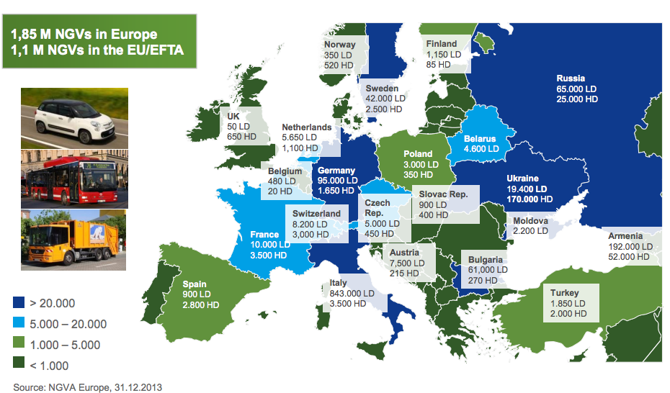
 | Input shares determination

 | Country | # LNG HDVs | # NG HDVs | # CNG HDVS | # CNG LDVs
 | nl | 291 | 1100 | 809 | 5650

LNG/CNG shares | Country | LNG | CNG | LNG share | CNG share
 | nl | 147711600 | 638064750 | 18.80% | 81.20%

CNG LD/HD shares | Country | LD | HD | LD share | HD share
 | nl | 181788750 | 456276000 | 28.49% | 71.51%
 | Data for calculations from respective nodes source analyses, TNO 2013 natural gas in transport

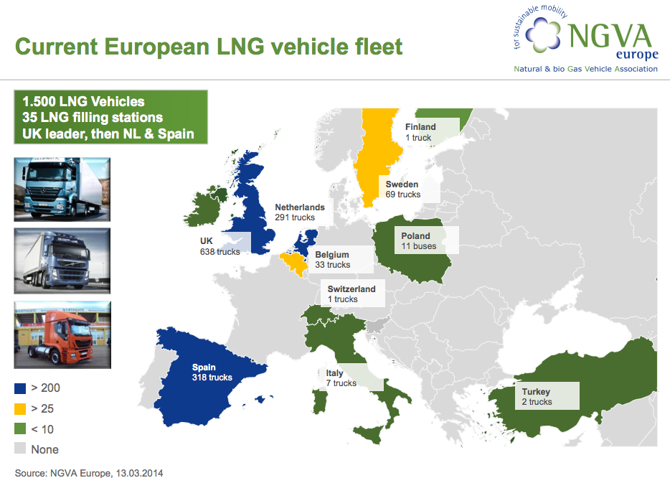
 | fuel | vehicle | annual kms | efficiency | energy consumed
 | CNG | LDV | 15000 | 0.4662004662 | 32175 | MJ
 | CNG | HDV | 60000 | 0.10638297872 | 564000 | MJ
 | LNG | HDV | 60000 | 0.11820330969 | 507600 | MJ

 | Sources

 | NVGA Europe (2014): Prospects and Development Status of European NGV Market
 | http://www.acer.europa.eu/Media/Events/3rd-Gas-Target-Model-Stakeholders-Workshop/Documents/10.%20Maedge%20Promoting%20gas%20in%20transport.pdf

 | NGVA Europe (2013): NGVs and Fuel Consumption Worldwide
 | http://www.ngvaeurope.eu/worldwide-ngv-statistics

 | Use in transport analysis
 | Percentage of natural gas that is liquefied natural gas | Share | 19%
 | Percentage of natural gas that is compressed natural gas | Share | 81%

 | Percentage of compressed network gas delivered to cars | Share | 28%
 | Percentage of compressed network gas delivered to trucks | Share | 72%

